Sit 02
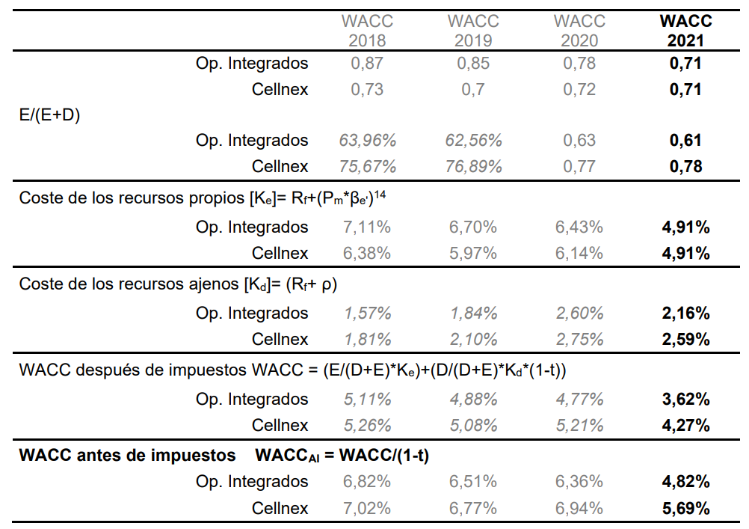
Caso a | VCM | GSF
 | 16.20% | 18.30%

Caso b | https://www.cnmc.es/expedientes/waccdtsa00921
valores de CNMC de WACC, Ke y Kd

Kd |  | 2.160%
Ke |  | 4.915%
WACC después impuestos |  | 3.62%
WACC antes impuestos |  | 4.82%

1. Como es 100% equity, el benchmark correcto es comparar con el Ke
2. Comparar IRR del fondo vs Ke corporativo
Ke corp | 17%
VCM | 16.20%
GSF | 18.30%
3. ¿Debería proponerse estos proyectos?
VCM | No debería promover este tipo de inversiones reguladas si su rentabilidad está limitada al WACC regulatorio, ya que no cubren el Ke corporativo.
GSF | Podría aceptarlas únicamente si generan crecimiento estratégico, permiten expansión futura o reducen riesgos
 | Pero estrictamente en términos financieros no maximizan valor para el accionista.

